상품제안서
가르시아 65 곡자손 더블와이어 자동우산 | 상품코드: F13809

 |  |  |  |  |  |  | 02-412-0044 | www.easy1.co.kr
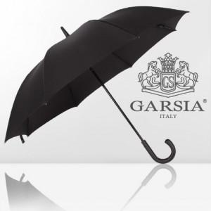  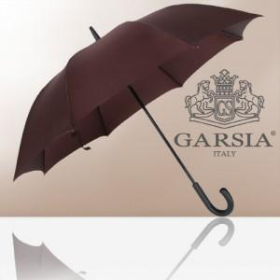

【상세/제작정보】 | ★실크인쇄 세팅은 손잡이 인쇄 기준입니다.★ ★원단인쇄의 경우 추가비용 발생하오니 문의바랍니다.(실크인쇄)★

【인쇄/포장옵션】 | 실크, 원단인쇄 / 포장불가능

【공급단가】 | 수량 | 100~ | 300~ | 500~ | 1,000~ | 3,000~
*VAT별도 | 단가 | 11,610원 | 11,180원 | 10,750원 | 10,320원 | 10,060원

【상품 URL】 | https://dev.easy1.co.kr:443/src/goods_detail.php?gdno=13809

